シーケンス図
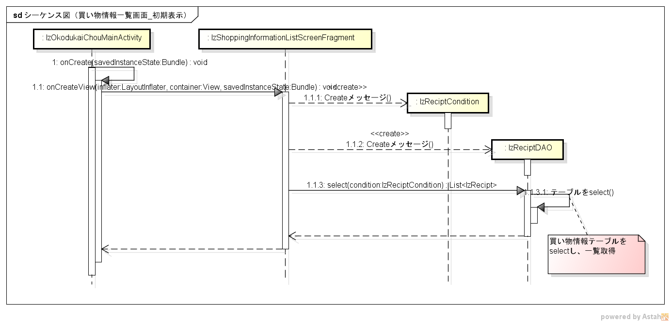
シーケンス図 | シーケンス名 | 買い物情報一覧画面_初期表示

